App_CN Đăng nhập
Module | App
Test requirement | Chức năng đăng nhập
TC_ID | TCDN
Reference Document | <Reference document> (SRS/Prototype/Wireframe…)
Reference Jira | <Jira>
Total number of TC's | Pass | Fail | Untest | N/A | Executed
#REF! | 5 | 0 | 0 | 0 | 5

TC_ID (*) | Test Case Name (*) | Pre-condition | Steps (*) | Test Data | Expected Result (*) | Priority |  | Test Result |  |  |  |  |  | ID Bug (*) | Note
 |  |  |  |  |  |  | Executed By | 1st | Executed By | 2nd | Executed By | 3rd | Final
UI/UX testing
TCDN_1 | Giao diện đăng nhập |  | Kiểm tra logo (nằm trên cùng, chính giữa chiếm 1/3 màn hình) Form đăng nhập: gồm 2 textbox (tên tài khoản, mật khẩu (khi nhập hết 1 kí tự sẽ tự động ẩn thành chấm tròn) hiển thị gợi ý "tài khoản", "mật khẩu", khi nhấn vào textbox viền textbox được đổi thành màu xanh),1 button đăng nhập, 1 chức năng quên mật khẩu, 1 chức năng đăng ký Yêu cầu màu sắc, phông chữ hiển thị đúng như thiết kế |  | 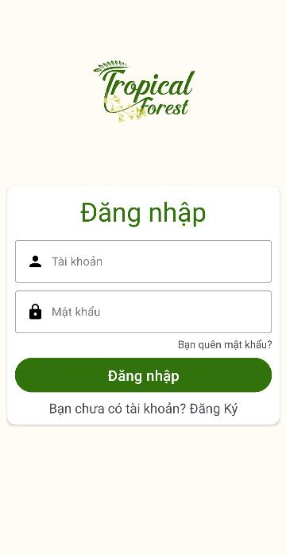 | Medium | Thanh Ninh | Pass |  |  |  |  | Pass |  | 21/1/2024
Functional testing
Rail pass card
TCDN_2 | Xác minh đăng nhập thành công | Người dùng đã đăng ký tài khoản và tài khoản đã tồn tại trong CSDL | B1: Khởi động ứng dụng B2: Nhập tên tài khoản, mật khẩu hợp lệ và nhấn button “Đăng nhập” | Tên tài khoản: ThanhNinh Mật khẩu: 123456 | Thông báo “Đăng nhập thành công!” và chuyển tới màn hình chính | Medium | Thanh Ninh | Pass |  |  |  |  | Pass |  | 21/1/2024
TCDN_3 | Xác minh đăng nhập không thành công- chưa có tài khoản |  | B1: Khởi động ứng dụng B2:Nhập tên tài khoản không tồn tại, mật khẩu bất kì và nhấn button “Đăng nhập” | Tên tài khoản: xyz Mật khẩu: 123456 | Thông báo “Đăng nhập không thành công” | Medium | Thanh Ninh | Pass |  |  |  |  | Pass |  | 21/1/2024
TCDN_4 | Xác minh đăng nhập không thành công-sai mật khẩu |  | B1: Khởi động ứng dụng B2:Nhập tên tài khoản hợp lệ, mật khẩu sai và nhấn button “Đăng nhập” | Tên tài khoản: ThanhNinh Mật khẩu: abc | Thông báo “Đăng nhập không thành công” | Medium | Thanh Ninh | Pass |  |  |  |  | Pass |  | 21/1/2024
TCDN_5 | Xác minh đăng nhập không thành công-để trống |  | B1: Khởi động ứng dụng B2:Để trống một trong hai trường hoặc cả hai trường tên tài khoản và mật khẩu và nhấn button “Đăng nhập” | Tên tài khoản: ThanhNinh Mật khẩu: Hoặc: Tên tài khoản: Mật khẩu:123456 Hoặc: Tên tài khoản: Mật khẩu: | Thông báo “Không được để trống!” | Medium | Thanh Ninh | Pass |  |  |  |  | Pass |  | 21/1/2024

App_CN Đăng kí
Module | App
Test requirement | Chức năng đăng ký
TC_ID | TCDK
Reference Document | <Reference document> (SRS/Prototype/Wireframe…)
Reference Jira | <Jira>
Total number of TC's | Pass | Fail | Untest | N/A | Executed
#REF! | 5 | 0 | 0 | 0 | 5

TC_ID (*) | Test Case Name (*) | Pre-condition | Steps (*) | Test Data | Expected Result (*) | Priority |  | Test Result |  |  |  |  |  | ID Bug (*) | Note
 |  |  |  |  |  |  | Executed By | 1st | Executed By | 2nd | Executed By | 3rd | Final
UI/UX testing
TCDK_1 | Giao diện đăng kí |  | Kiểm tra logo (nằm trên cùng, chính giữa chiếm 1/3 màn hình) Form đăng ký: gồm 3 textbox (tên tài khoản, mật khẩu, xác nhận mật khẩu) hiển thị gợi ý "tài khoản", "mật khẩu","nhập lại mật khẩu"), khi nhấn vào textbox viền textbox được đổi thành màu xanh),1 button đăng kí,1 chức năng đăng nhập Yêu cầu màu sắc, phông chữ hiển thị đúng như thiết kế |  | 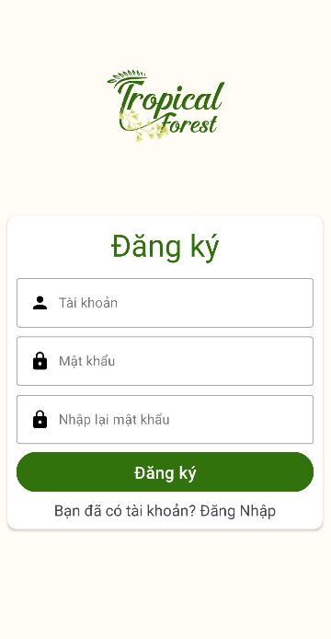 | Medium | Thanh Ninh | Pass |  |  |  |  | Pass |  | 21/1/2024
Functional testing
Rail pass card
TCDK_2 | Xác minh đăng ký thành công | Tài khoản chưa tồn tại trong CSDL | B1: Khởi động ứng dụng B2:Nhấn “Bạn chưa có tài khoản? Đăng Ký” B3: Nhập tên tài khoản chưa tồn tại, mật khẩu, xác nhận mật khẩu trùng khớp và nhấn button “Đăng ký” | Tên tài khoản:Tom Mật khẩu:3010 Xác nhận mật khẩu:3010 | Thông báo “Đăng ký thành công” và chuyển tới màn hình đăng nhập | Medium | Thanh Ninh | Pass |  |  |  |  | Pass |  | 21/1/2024
TCDK_3 | Xác minh đăng ký không thành công- đã tồn tại tài khoản |  | B1: Khởi động ứng dụng B2:Nhấn “Bạn chưa có tài khoản? Đăng Ký” B3: Nhập tên tài khoản đã tồn tại và mật khẩu bất kì, xác nhận mật khẩu trùng khớp và nhấn button “Đăng ký” | Tên tài khoản:Tom Mật khẩu:3010 Xác nhận mật khẩu:3010 | Thông báo “Người dùng đã tồn tại!” | Medium | Thanh Ninh | Pass |  |  |  |  | Pass |  | 21/1/2024
TCDK_4 | Xác minh đăng nhập không thành công-nhập mật khẩu không trùng khớp |  | B1: Khởi động ứng dụng B2:Nhấn “Bạn chưa có tài khoản? Đăng Ký” B3: Nhập tên tài khoản chưa tồn tại, mật khẩu, xác nhận mật khẩu không trùng khớp và nhấn button “Đăng ký” | Tên tài khoản:Tom Mật khẩu: 234 Xác nhận mật khẩu:123 | Thông báo “Vui lòng kiểm tra lại mật khẩu!” | Medium | Thanh Ninh | Pass |  |  |  |  | Pass |  | 21/1/2024
TCDK_5 | Xác minh đăng nhập không thành công-để trống |  | B1: Khởi động ứng dụng B2:Nhấn “Bạn chưa có tài khoản? Đăng Ký” B3: Để trống một trong ba trường hoặc tất cả các trường tên tài khoản, mật khẩu, xác nhận mật khẩu và nhấn button “Đăng ký” | Tên tài khoản:rei Mật khẩu: Xác nhận mật khẩu:123 Hoặc: Tên tài khoản: Mật khẩu: 123 Xác nhận mật khẩu:123 Hoặc Tên tài khoản: Mật khẩu: Xác nhận mật khẩu: | Thông báo “Không được để trống!” | Medium | Thanh Ninh | Pass |  |  |  |  | Pass |  | 21/1/2024

App_CN Quên MK
Module | App
Test requirement | Chức năng quên mật khẩu
TC_ID | TCQMK
Reference Document | <Reference document> (SRS/Prototype/Wireframe…)
Reference Jira | <Jira>
Total number of TC's | Pass | Fail | Untest | N/A | Executed
#REF! | 4 | 0 | 0 | 0 | 4

TC_ID (*) | Test Case Name (*) | Pre-condition | Steps (*) | Test Data | Expected Result (*) | Priority |  | Test Result |  |  |  |  |  | ID Bug (*) | Note
 |  |  |  |  |  |  | Executed By | 1st | Executed By | 2nd | Executed By | 3rd | Final
UI/UX testing
TCQMK_1 | Giao diện quên mật khẩu |  | Kiểm tra logo (nằm trên cùng, chính giữa chiếm 1/3 màn hình) Form quên mật khẩu: gồm 1 textbox tên tài khoản (hiển thị gợi ý "tài khoản", khi nhấn vào textbox viền textbox được đổi thành màu xanh),1 button quên mật khẩu,1 chức năng đăng nhập Yêu cầu màu sắc, phông chữ hiển thị đúng như thiết kế |  | 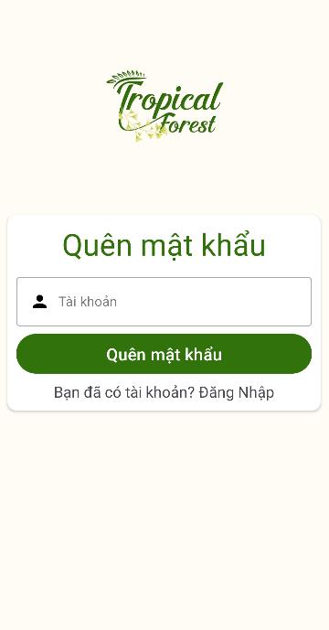 | Medium | Thanh Ninh | Pass |  |  |  |  | Pass |  | 21/1/2024
Functional testing
Rail pass card
TCQMK_2 | Cấp lại mật khẩu thành công | Người dùng đã đăng ký tài khoản và tài khoản đã tồn tại trong CSDL | B1: Khởi động ứng dụng B2:Nhấn “Bạn quên mật khẩu?” B3: Nhập tên tài khoản hợp lệ và nhấn “Quên mật khẩu” | Tên tài khoản:ThanhNinh | Thông báo “Mật khẩu đã được đổi thành tên tài khoản!”, chuyển tới màn hình đăng nhập và có thể đăng nhập thành công với mật khẩu mới | Medium | Thanh Ninh | Pass |  |  |  |  | Pass |  | 21/1/2024
TCQMK_3 | Cấp lại không thành công- tài khoản chưa tồn tại |  | B1: Khởi động ứng dụng B2:Nhấn “Bạn quên mật khẩu?” B3: Nhập tên tài khoản chưa tồn tại và nhấn “Quên mật khẩu” | Tên tài khoản:rei | Thông báo “Người dùng không tồn tại!” | Medium | Thanh Ninh | Pass |  |  |  |  | Pass |  | 21/1/2024
TCQMK_4 | Cấp lại không thành công- để trống |  | B1: Khởi động ứng dụng B2:Nhấn “Bạn quên mật khẩu?” B3:Để trống trường tên tài khoản và nhấn “Quên mật khẩu” | Tên tài khoản: | Thông báo “Không được để trống!” | Medium | Thanh Ninh | Pass |  |  |  |  | Pass |  | 21/1/2024

App_CN Đổi MK
Module | App
Test requirement | Chức năng đổi mật khẩu
TC_ID | TCDMK
Reference Document | <Reference document> (SRS/Prototype/Wireframe…)
Reference Jira | <Jira>
Total number of TC's | Pass | Fail | Untest | N/A | Executed
#REF! | 4 | 0 | 0 | 0 | 4

TC_ID (*) | Test Case Name (*) | Pre-condition | Steps (*) | Test Data | Expected Result (*) | Priority |  | Test Result |  |  |  |  |  | ID Bug (*) | Note
 |  |  |  |  |  |  | Executed By | 1st | Executed By | 2nd | Executed By | 3rd | Final
UI/UX testing
TCDMK_1 | Giao diện đổi mật khẩu |  | Kiểm tra logo (nằm trên cùng, chính giữa chiếm 1/3 màn hình) Form thay đổi mật khẩu: gồm 2 textbox ( mật khẩu, xác nhận mật khẩu) hiển thị gợi ý, "mật khẩu mới","nhập lại mật khẩu"), khi nhấn vào textbox viền textbox được đổi thành màu xanh),1 button thay đổi mật khẩu, sau khi nhấn button sẽ thông báo thành công và tự động trở về trang chủ Yêu cầu màu sắc, phông chữ hiển thị đúng như thiết kế |  | 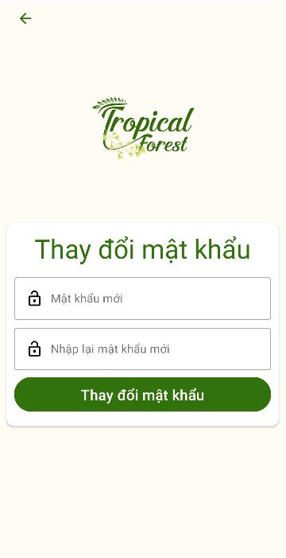 | High | Thanh Ninh | Pass |  |  |  |  | Pass |  | 24/1/2024
Functional testing
Rail pass card
TCDMK_2 | Đổi mật khẩu thành công | Đăng nhập thành công | B1: Nhấn “Thông tin” B2:Nhấn button ““Đổi mật khẩu” B3: Nhập mật khẩu mới và xác nhận mật khẩu mới trùng khớp và nhấn “Thay đổi mật khẩu” | Mật khẩu mới: 123 Nhập lại mật khẩu mới: 123 | Thông báo “Đăng nhập thành công” và chuyển về màn hình chính | High | Thanh Ninh | Pass |  |  |  |  | Pass |  | 24/1/2024
TCDMK_3 | Đổi mật khẩu không thành công - mật khẩu không trùng khớp | Đăng nhập thành công | B1: Nhấn “Thông tin” B2:Nhấn button ““Đổi mật khẩu” B3: Nhập mật khẩu mới và xác nhận mật khẩu mới không trùng khớp và nhấn “Thay đổi mật khẩu” | Mật khẩu mới: 123 Nhập lại mật khẩu mới: 246 | Thông báo “Mật khẩu đã nhập không trùng khớp” | High | Thanh Ninh | Pass |  |  |  |  | Pass |  | 24/1/2024
TCDMK_4 | Đổi mật khẩu không thành công - để trống | Đăng nhập thành công | B1: Nhấn “Thông tin” B2:Nhấn button ““Đổi mật khẩu” B3: Nhập mật khẩu mới và xác nhận mật khẩu mới không trùng khớp và nhấn “Thay đổi mật khẩu” | Mật khẩu mới: 123 Nhập lại mật khẩu mới: Hoặc: Mật khẩu mới: Nhập lại mật khẩu mới: 246 Hoặc: Mật khẩu mới: Nhập lại mật khẩu mới: | Thông báo “Không được để trống!” | High | Thanh Ninh | Pass |  |  |  |  | Pass |  | 24/1/2024

App_CN Thêm SP
Module | App
Test requirement | Chức năng thêm sản phẩm vào giỏ hàng
TC_ID | TCTSP
Reference Document | <Reference document> (SRS/Prototype/Wireframe…)
Reference Jira | <Jira>
Total number of TC's | Pass | Fail | Untest | N/A | Executed
#REF! | 3 | 0 | 0 | 0 | 3

TC_ID (*) | Test Case Name (*) | Pre-condition | Steps (*) | Test Data | Expected Result (*) | Priority |  | Test Result |  |  |  |  |  | ID Bug (*) | Note
 |  |  |  |  |  |  | Executed By | 1st | Executed By | 2nd | Executed By | 3rd | Final
UI/UX testing
TCTSP_1 | Giao diện thêm sản phẩm | Đã có sản phẩm trên app | Tên sản phẩm nằm trên cùng bên phải nút back Thông tin sản phẩm:hình ảnh sản phẩm, tên sản phẩm, danh mục, mô tả Phần cuối màn hình cố định button thêm vào giỏ hàng nằm bên phải và gia sản phẩm nằm bên trái Yêu cầu màu sắc, phông chữ hiển thị đúng như thiết kế, các thông tin hiển thị đúng như thông tin được cung cấp |  | 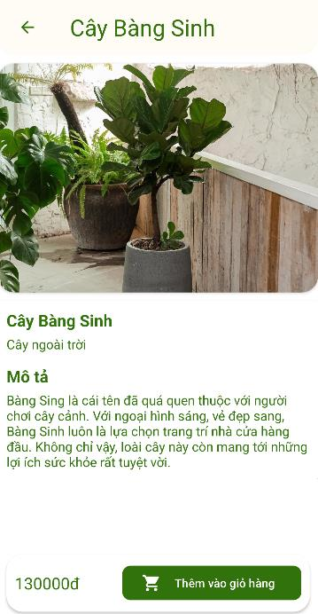 | High | Thanh Ninh | Pass |  |  |  |  | Pass |  | 22/1/2024
Functional testing
Rail pass card
TCTSP_2 | Thêm sản phẩm vào giỏ hàng thành công | Đăng nhập thành công, có sản phẩm trên app, sản phẩm đã chọn chưa trong giỏ hàng | B1: Nhấn vào sản phẩm muốn mua B2:Nhấn button “Thêm vào giỏ hàng" | SP: Cây Bàng Sinh | Thông báo “Thêm vào giỏ hàng thành công!” | High | Thanh Ninh | Pass |  |  |  |  | Pass |  | 22/1/2024
TCTSP_3 | Thêm sản phẩm vào giỏ hàng không thành công - đã tồn tại sản phẩm trong giỏ hảng | Đăng nhập thành công, có sản phẩm trên app, sản phẩm đã có trong giỏ hàng | B1: Nhấn vào sản phẩm muốn mua B2:Nhấn button “Thêm vào giỏ hàng" | SP: Cây Bàng Sinh | Thông báo “Đã tồn tại trong giỏ hàng” | High | Thanh Ninh | Pass |  |  |  |  | Pass |  | 22/1/2024

App_CN Mua hàng
Module | App
Test requirement | Chức năng mua hàng
TC_ID | TCMH
Reference Document | <Reference document> (SRS/Prototype/Wireframe…)
Reference Jira | <Jira>
Total number of TC's | Pass | Fail | Untest | N/A | Executed
#REF! | 8 | 0 | 0 | 0 | 8

TC_ID (*) | Test Case Name (*) | Pre-condition | Steps (*) | Test Data | Expected Result (*) | Priority |  | Test Result |  |  |  |  |  | ID Bug (*) | Note
 |  |  |  |  |  |  | Executed By | 1st | Executed By | 2nd | Executed By | 3rd | Final
UI/UX testing
TCMH_1 | Giao diện giỏ hàng | Đã có sản phẩm trong giỏ hàng | Thông tin sản phẩm:hình ảnh sản phẩm, tên sản phẩm, giá sản phẩm, button xóa. (Sản phẩm được thêm sau sẽ được đẩy lên trước), bên cạnh sẽ có button xóa Phần cuối màn hình cố định tổng tiền các sản phẩm, button xóa toàn bộ sản phẩm và button mua hàng Yêu cầu màu sắc, phông chữ hiển thị đúng như thiết kế, các thông tin hiển thị đúng như thông tin được cung cấp |  | 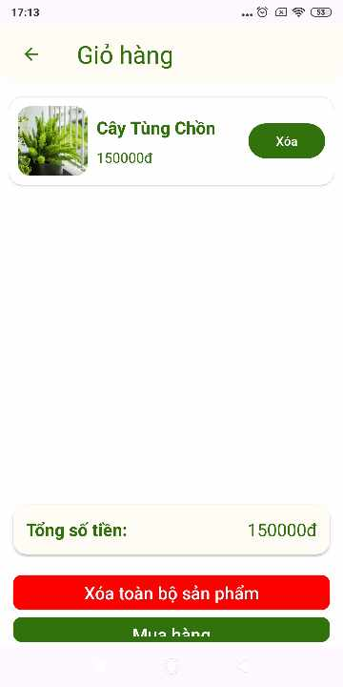 | High | Thanh Ninh | Pass |  |  |  |  | Pass |  | 23/1/2024
TCMH_2 | Giao diện xác nhận mua hàng | Đã cập nhật thông tin khách hàng | Thông tin khách hàng: họ tên, số điện thoại, địa chỉ trùng khớp với thông tin của khách hàng cung cấp (phần chỉnh sửa thông tin cá nhân) Thông tin sản phẩm:hình ảnh sản phẩm, tên sản phẩm, giá Phần cuối màn hình hiển thị tổng số tiền, chiết khấu dựa vào hạng thành viên (Đồng - 0%, Bạc-10%, Vàng-20%, Kim Cương- 30%) và số tiền phải thanh toán bằng tổng số tiền - chiết khấu Yêu cầu màu sắc, phông chữ hiển thị đúng như thiết kế, các thông tin hiển thị đúng như thông tin đã cung cấp |  | 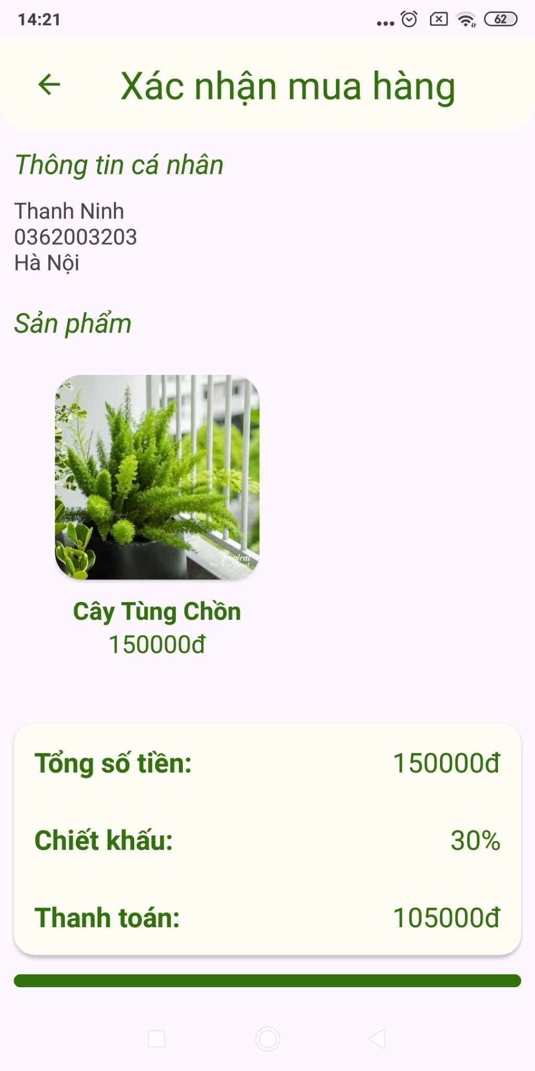 | High | Thanh Ninh | Pass |  |  |  |  | Pass |  | 23/1/2024
TCMH_3 | Giao diện Mua hàng thành công |  | Logo nằm ở chính giữa màn hình Thông báo "Mua hàng thành công!" và button trở về trang chủ Yêu cầu màu sắc, phông chữ hiển thị đúng như thiết kế |  | 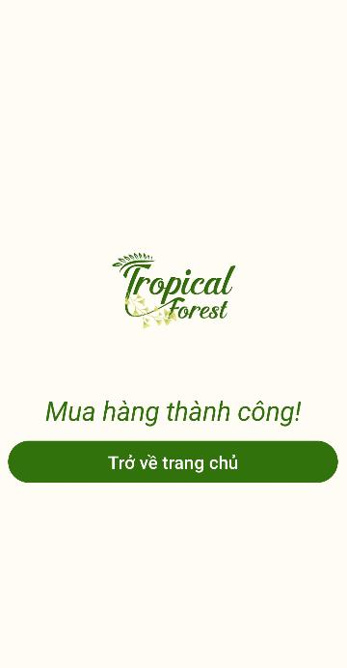 | High | Thanh Ninh | Pass |  |  |  |  | Pass |  | 23/1/2024
Functional testing
Rail pass card
TCMH_4 | Xóa 1 sản phẩm | Đăng nhập thành công Đã tồn tại thông tin cá nhân và tồn tại sản phẩm trong giỏ hàng | B1: Tích vào button xóa của sản phẩm B2:Nhấn button "Xóa" | Tên sản phẩm: Cây Tùng Chồn | Thông báo"Sản phẩm được loại bỏ khỏi giỏ hàng", Sản phẩm vừa xóa không còn trong giỏ hàng | High | Thanh Ninh | Pass |  |  |  |  | Pass |  | 26/1/2024
TCMH_5 | Xóa nhiều sản phẩm | Đăng nhập thành công Đã tồn tại thông tin cá nhân và tồn tại sản phẩm trong giỏ hàng | B1:Nhấn button "Xóa toàn bộ sản phẩm" |  | Thông báo"Loại bỏ sản phẩm thành công", giỏ hàng trống | High | Thanh Ninh | Pass |  |  |  |  | Pass |  | 26/1/2024
TCMH_6 | Mua hàng thành công | Đăng nhập thành công Đã tồn tại thông tin cá nhân và tồn tại sản phẩm trong giỏ hàng | B1: Nhấn “Giỏ hàng” B2:Nhấn button “Mua hàng” B3: Nhấn button "Xác nhận mua hàng" | Tên sản phẩm: Cây Tùng Chồn | Thông báo “Mua hàng thành công!”, chuyển tới màn hình thông báo mua hàng thành công | High | Thanh Ninh | Pass |  |  |  |  | Pass |  | 23/1/2024
TCMH_7 | Mua hàng không thành công - chưa có sản phẩm trong giỏ hàng | Đăng nhập thành công | B1: Nhấn “Giỏ hàng” B2:Nhấn button “Mua hàng” B3: Nhấn button "Xác nhận mua hàng" |  | Thông báo “Bạn chưa có sản phẩm nào trong giỏ hàng” | High | Thanh Ninh | Pass |  |  |  |  | Pass |  | 23/1/2024
TCMH_8 | Mua hàng không thành công - chưa cập nhật thông tin cá nhân | Đăng nhập thành công, chưa có thông tin cá nhân | B1: Nhấn “Giỏ hàng” B2:Nhấn button “Mua hàng” B3: Nhấn button "Xác nhận mua hàng" | Tên sản phẩm: Cây Tùng Chồn | Thông báo “Vui lòng cập nhật thông tin cá nhân!” | High | Thanh Ninh | Pass |  |  |  |  | Pass |  | 23/1/2024

App_CN Tìm kiếm
Module | App
Test requirement | Chức năng tìm kiếm
TC_ID | TCTK
Reference Document | <Reference document> (SRS/Prototype/Wireframe…)
Reference Jira | <Jira>
Total number of TC's | Pass | Fail | Untest | N/A | Executed
#REF! | 4 | 0 | 0 | 0 | 4

TC_ID (*) | Test Case Name (*) | Pre-condition | Steps (*) | Test Data | Expected Result (*) | Priority |  | Test Result |  |  |  |  |  | ID Bug (*) | Note
 |  |  |  |  |  |  | Executed By | 1st | Executed By | 2nd | Executed By | 3rd | Final
UI/UX testing
TCTK_1 |  |  | Kiểm tra logo (nằm trên cùng, chính giữa chiếm 1/3 màn hình) Thanh tìm kiếm cho phép nhập và hiển thị sản phẩm đúng theo từ khóa hoặc các kí tự trong từ khóa,1 button thay đổi mật khẩu Yêu cầu màu sắc, phông chữ hiển thị đúng như thiết kế |  | 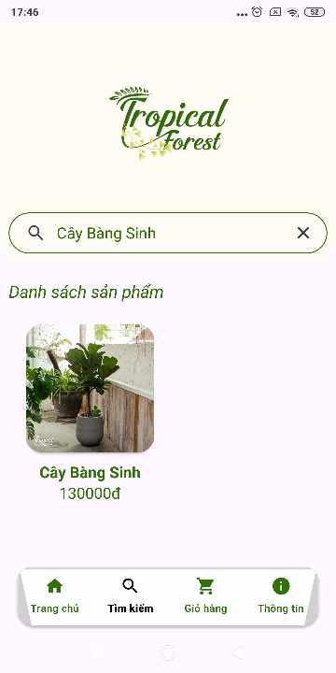 | Medium | Thanh Ninh | Pass |  |  |  |  | Pass |  | 25/1/2024
Functional testing
Rail pass card
TCTK_2 | Tìm kiếm thành công - tìm kiếm đầy đủ tên sản phẩm | Đăng nhập thành công | B1: Nhấn “Tìm kiếm” B2:Nhập chính xác loại cây có trong danh sách sản phẩm | Cây Bàng Sinh | Hiển thị chính xác sản phẩm cây bàng sinh | Medium | Thanh Ninh | Pass |  |  |  |  | Pass |  | 25/1/2024
TCMH_3 | Tìm kiếm thành công - gợi ý sản phẩm có cùng kí tự | Đăng nhập thành công | B1: Nhấn “Tìm kiếm” B2:Nhập từ khóa trùng lặp giữa một vài loại cây | Cây | Hiển thị chính xác , đầy đủ các sản phẩm có từ khóa cây (4 cây) | Medium | Thanh Ninh | Pass |  |  |  |  | Pass |  | 25/1/2024
TCTK_4 | Tìm kiếm không thành công - tìm kiếm bằng kí tự chưa xuất hiện trong danh sách sản phẩm | Đăng nhập thành công | B1: Nhấn “Tìm kiếm” B2:Nhập kí tự chưa xuất hiện trong danh sách sản phẩm | Bánh | Hiển thị danh sách trống | Medium | Thanh Ninh | Pass |  |  |  |  | Pass |  | 25/1/2024

App_CN Chỉnh TTCN
Module | App
Test requirement | Chức năng sửa thông tin cá nhân
TC_ID | TCCS
Reference Document | <Reference document> (SRS/Prototype/Wireframe…)
Reference Jira | <Jira>
Total number of TC's | Pass | Fail | Untest | N/A | Executed
#REF! | 4 | 0 | 0 | 0 | 4

TC_ID (*) | Test Case Name (*) | Pre-condition | Steps (*) | Test Data | Expected Result (*) | Priority |  | Test Result |  |  |  |  |  | ID Bug (*) | Note
 |  |  |  |  |  |  | Executed By | 1st | Executed By | 2nd | Executed By | 3rd | Final
UI/UX testing
TCCS_1 | Đăng nhập thành công |  | Kiểm tra logo (nằm trên cùng, chính giữa chiếm 1/3 màn hình) Form chỉnh sửa thông tin: gồm 3 textbox (tên tài khoản, số điện thoại, địa chỉ) hiển thị gợi ý "tài khoản", "số điện thoại", "địa chỉ"), khi nhấn vào textbox viền textbox được đổi thành màu xanh),1 button thay đổi thông tin, sau khi nhấn button sẽ thông báo thành công và tự động trở về trang chủ Yêu cầu màu sắc, phông chữ hiển thị đúng như thiết kế |  | 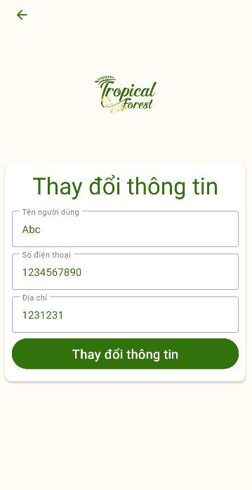 | High | Thanh Ninh | Pass |  |  |  |  | Pass |  | 24/1/2024
Functional testing
Rail pass card
TCCS_2 | Chỉnh sửa thông tin cá nhân thành công | Đăng nhập thành công | B1: Nhấn “Thông tin” B2:Nhấn button “Chỉnh sửa thông tin cá nhân” B3: Nhập tên người dùng hợp lệ, số điện thoại hợp lệ (10 số), và địa chỉ hợp lệ và nhấn button “Thay đổi thông tin” | Tên người dùng: Thanh Ninh Số điện thoại: 0362003203 Địa chỉ: Hà Nội | Thông báo”Thay đổi thông tin thành công!” và quay về màn hình chính | High | Thanh Ninh | Pass |  |  |  |  | Pass |  | 24/1/2024
TCCS_3 | Chỉnh sửa thông tin cá nhân thành công- số điện thoại không hợp lệ (>10 số hoặc <10 số) | Đăng nhập thành công | B1: Nhấn “Thông tin” B2:Nhấn button “Chỉnh sửa thông tin cá nhân” B3: Nhập tên người dùng hợp lệ, số điện thoại không hợp lệ(<10 số hoặc > 10 số), và địa chỉ hợp lệ và và nhấn button “Thay đổi thông tin” | Tên người dùng: Thanh Ninh Số điện thoại: 012345678 Địa chỉ: Hà Nội Hoặc Tên người dùng: Thanh Ninh Số điện thoại: 012345678910 Địa chỉ: Hà Nội | Thông báo”Thay đổi thông tin thành công!” và quay về màn hình chính | High | Thanh Ninh | Pass |  |  |  |  | Pass |  | 24/1/2025
TCCS_4 | Chỉnh sửa thông tin cá nhân thành công- để trống | Đăng nhập thành công | B1: Nhấn “Thông tin” B2:Nhấn button “Chỉnh sửa thông tin cá nhân” B3: Để trống một trong ba trường hoặc tất cả các trường tên tài khoản, mật khẩu, xác nhận mật khẩu và nhấn button “Thay đổi thông tin” | Tên người dùng: Thanh Ninh Số điện thoại: Địa chỉ: Hà Nội Hoặc Tên người dùng: Số điện thoại: 0123456789 Địa chỉ: Hà Nội Hoặc Tên người dùng: Số điện thoại: Địa chỉ: Hà Nội | Thông báo “Không được để trống!” | High | Thanh Ninh | Pass |  |  |  |  | Pass |  | 24/1/2026
TCHTV_5 | Hiển thị thông tin thành viên kim cương (mức chi tiêu > 3 triệu ) | Đăng nhập thành công | Nhấn button "Khách hàng thân thiết" | Khách hàng có mức chi tiêu 3 triệu 250 | Hạng thành viên: Kim cương Mức ưu đãi: 30% | High | Thanh Ninh | Pass |  |  |  |  | Pass |  | 25/1/2024

App_CN Hóa đơn
Module | App
Test requirement | Chức năng xem hóa đơn
TC_ID | TCHD
Reference Document | <Reference document> (SRS/Prototype/Wireframe…)
Reference Jira | <Jira>
Total number of TC's | Pass | Fail | Untest | N/A | Executed
#REF! | 6 | 0 | 0 | 0 | 6

TC_ID (*) | Test Case Name (*) | Pre-condition | Steps (*) | Test Data | Expected Result (*) | Priority |  | Test Result |  |  |  |  |  | ID Bug (*) | Note
 |  |  |  |  |  |  | Executed By | 1st | Executed By | 2nd | Executed By | 3rd | Final
UI/UX testing
TCHD_1 | Giao diện danh sách hóa đơn |  | Kiểm tra hiển thị danh sách các hóa đơn, các hóa đơn mới nhất sẽ hiện lên trên cùng Yêu cầu màu sắc, phông chữ hiển thị đúng như thiết kế | Mua 2 sản phẩm thành 2 hóa đơn |  | Medium | Thanh Ninh | Pass |  |  |  |  | Pass |  | 25/1/2024
TCHD_2 | Giao diện hóa đơn chi tiết |  | Kiểm tra hiển thị danh sách các sản phẩm, thông tin khách hàng , số tiền thanh toán và trạng thái đơn hàng Yêu cầu màu sắc, phông chữ hiển thị đúng như thiết kế | Mua 1 cây hoa Tuliphồng | 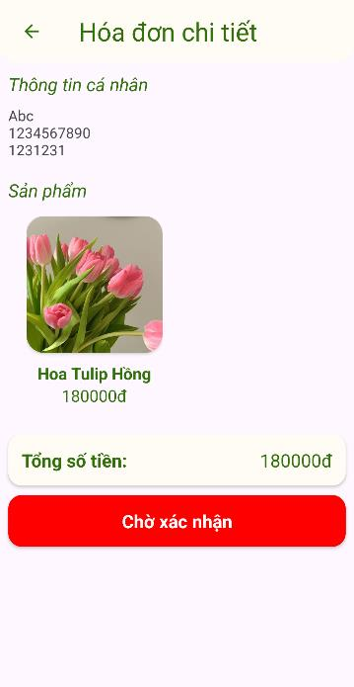 | Medium | Thanh Ninh | Pass |  |  |  |  | Pass |  | 25/1/2024
Functional testing
Rail pass card
TCHD_3 | Hiển thị tình trạng đơn hàng -chờ xác nhận - trước khi cửa hàng xác nhận đơn hàng | Đặt hàng thành công | B1:Nhấn button "Hóa đơn đã mua" B2: Nhấn vào để xem chi tiết 1 hóa đơn | Đơn hàng vừa đặt trong vòng 1 phút đầu | Hiển thị trạng thái "Chờ xác nhận" | High | Thanh Ninh | Pass |  |  |  |  | Pass |  | 25/1/2024
TCHD_4 | Hiển thị tình trạng đơn -đang giao hàng - khi cửa hàng gửi đơn hàng cho đơn vị vận chuyển | Đặt hàng thành công, cửa hàng giao hàng | B1:Nhấn button "Hóa đơn đã mua" B2: Nhấn vào để xem chi tiết 1 hóa đơn | Đơn hàng được giao cho đơn vị vận chuyển | Hiển thị trạng thái "Đang giao hàng" | High | Thanh Ninh | Pass |  |  |  |  | Pass |  | 25/1/2024
TCHD_5 | Hiển thị tình trạng đơn hàng -đã giao hàng -khi đơn vị vận chuyển hoặc cửa hàng xác nhận đã giao hàng | Đặt hàng thành công, cửa hàng đã giao hàng | B1:Nhấn button "Hóa đơn đã mua" B2: Nhấn vào để xem chi tiết 1 hóa đơn | Đơn hàng được xác nhận đã giao hàng | Hiển thị trạng thái "Đã giao hàng" | High | Thanh Ninh | Pass |  |  |  |  | Pass |  | 25/1/2024
TCHD_6 | Hiển thị tình trạng đơn hàng -đã hủy - khi cửa hàng hủy đơn hàng hoặc khách hàng không nhận hàng | Giao hàng không thành công hoặc cửa hàng hủy đơn hàng | B1:Nhấn button "Hóa đơn đã mua" B2: Nhấn vào để xem chi tiết 1 hóa đơn | Giao hàng không thành công hoặc cửa hàng hủy đơn hàng | Hiển thị trạng thái "Đã hủy" | High | Thanh Ninh | Pass |  |  |  |  | Pass |  | 25/1/2024

Web_Khách hàng
Module | Web
Test requirement | Chức năng xem khách hàng
TC_ID | TCKH
Reference Document | <Reference document> (SRS/Prototype/Wireframe…)
Reference Jira | <Jira>
Total number of TC's | Pass | Fail | Untest | N/A | Executed
#REF! | 2 | 0 | 0 | 0 | 2

TC_ID (*) | Test Case Name (*) | Pre-condition | Steps (*) | Test Data | Expected Result (*) | Priority |  | Test Result |  |  |  |  |  | ID Bug (*) | Note
 |  |  |  |  |  |  | Executed By | 1st | Executed By | 2nd | Executed By | 3rd | Final
UI/UX testing
TCKH_1 | Giao diện danh sách khách hàng |  | Hiển thị đầy đủ , chính xác thông tin của từng khách hàng, thứ tự được sắp xếp theo mới nhất Yêu cầu màu sắc, phông chữ hiển thị đúng như thiết kế |  | 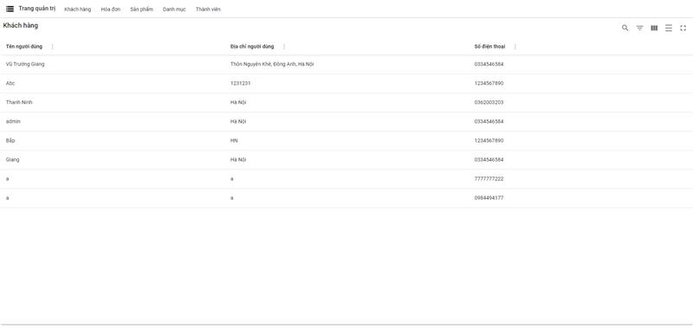 | Medium | Thanh Ninh | Pass |  |  |  |  | Pass |  | 26/1/2024
Functional testing
Rail pass card
TCTK_2 | Tìm kiếm khách hàng - tìm kiếm theo tên khách hàng |  | B1: Nhấn icon tìm kiếm B2:Nhập chính xác tên khách hàng cần tìm | ThanhNinh | Hiển thị thông tin: Tên người dùng: ThanhNinh Địa chỉ: Hà Nội Số điện thoại: 0362003203 | Medium | Thanh Ninh | Pass |  |  |  |  | Pass |  | 26/1/2024
TCTK_3 | Tìm kiếm khách hàng - tìm kiếm theo số điện thoại |  | B1: Nhấn icon tìm kiếm B2:Nhập chính xác tên khách hàng cần tìm | Số điện thoại: 0362003203 | Hiển thị thông tin: Tên người dùng: ThanhNinh Địa chỉ: Hà Nội Số điện thoại: 0362003203 | Medium | Thanh Ninh | Pass |  |  |  |  | Pass |  | 26/1/2024

Web_Hóa đơn
Module | Web
Test requirement | Chức năng xem hóa đơn và tình trạng
TC_ID | TCHDTT
Reference Document | <Reference document> (SRS/Prototype/Wireframe…)
Reference Jira | <Jira>
Total number of TC's | Pass | Fail | Untest | N/A | Executed
#REF! | 7 | 0 | 0 | 0 | 7

TC_ID (*) | Test Case Name (*) | Pre-condition | Steps (*) | Test Data | Expected Result (*) | Priority |  | Test Result |  |  |  |  |  | ID Bug (*) | Note
 |  |  |  |  |  |  | Executed By | 1st | Executed By | 2nd | Executed By | 3rd | Final
UI/UX testing
TCHDTT_1 | Giao diện hóa đơn |  | Hiển thị đầy đủ , chính xác thông tin của từng hóa đơn (ID hóa đơn, ID người mua, trạng thái đơn hàng,giá trị đơn hàng) thứ tự được sắp xếp theo mới nhất Yêu cầu màu sắc, phông chữ hiển thị đúng như thiết kế |  | 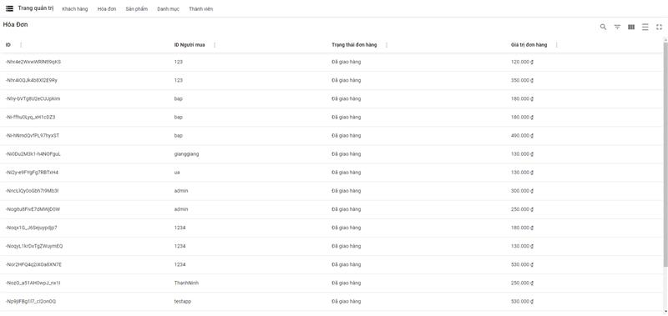 | Medium | Thanh Ninh | Pass |  |  |  |  | Pass |  | 26/1/2024
TCHDTT_2 | Giao diện đổi trạng thái đơn hàng |  | Selection trạng thái đầy đủ các trạng thái (chờ xác nhận, đang giao hàng, đã giao hàng, đã hủy), chỉ được lựa chọn 1 trạng thái duy nhất trong 1 lần chọn Yêu cầu màu sắc, phông chữ hiển thị đúng như thiết kế | Hóa đơn: -NozO_a51AH0wpJ_nx1l | 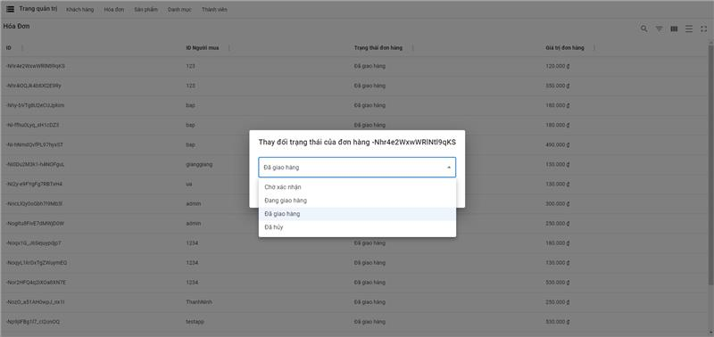 | Medium | Thanh Ninh | Pass |  |  |  |  | Pass |  | 26/1/2024
Functional testing
TCHDTT_3 | Trạng thái mặc định - chờ xác nhận |  | B1: Nhấn trạng thái đơn hàng | Hóa đơn: -NozO_a51AH0wpJ_nx1l | Đơn hàng hiển thị tình trạng chờ xác nhận | Medium | Thanh Ninh | Pass |  |  |  |  | Pass |  | 26/1/2024
TCHDTT_4 | Thay đổi tình trạng đơn hàng-đang giao hàng |  | B1: Nhấn trạng thái đơn hàng B2:Chọn trạng thái đang giao hàng | Hóa đơn: -NozO_a51AH0wpJ_nx1l | Đơn hàng cập nhật tình trạng đơn hàng thành đang giao hàng | Medium | Thanh Ninh | Pass |  |  |  |  | Pass |  | 26/1/2024
TCHDTT_5 | Thay đổi tình trạng đơn hàng-đã giao hàng |  | B1: Nhấn trạng thái đơn hàng B2:Chọn trạng thái đã giao hàng | Hóa đơn: -NozO_a51AH0wpJ_nx1l | Đơn hàng cập nhật tình trạng đơn hàng thành đã giao hàng | Medium | Thanh Ninh | Pass |  |  |  |  | Pass |  | 26/1/2024
TCHDTT_6 | Thay đổi tình trạng đơn hàng-đã hủy |  | B1: Nhấn trạng thái đơn hàng B2:Chọn trạng thái đã hủy | Hóa đơn: -NozO_a51AH0wpJ_nx1l | Đơn hàng cập nhật tình trạng đơn hàng thành đã hủy | Medium | Thanh Ninh | Pass |  |  |  |  | Pass |  | 26/1/2024
TCHDTT_7 | Thay đổi tình trạng đơn hàng-đang giao hàng |  | B1: Nhấn trạng thái đơn hàng B2:Chọn trạng thái đang giao hàng | Hóa đơn: -NozO_a51AH0wpJ_nx1l | Đơn hàng cập nhật tình trạng đơn hàng thành đang giao hàng | Medium | Thanh Ninh | Pass |  |  |  |  | Pass |  | 26/1/2024

Web_Sản phẩm
Module | Web
Test requirement | Chức năng sản phẩm
TC_ID | TCSP
Reference Document | <Reference document> (SRS/Prototype/Wireframe…)
Reference Jira | <Jira>
Total number of TC's | Pass | Fail | Untest | N/A | Executed
#REF! | 3 | 1 | 0 | 0 | 4

TC_ID (*) | Test Case Name (*) | Pre-condition | Steps (*) | Test Data | Expected Result (*) | Priority |  | Test Result |  |  |  |  |  | ID Bug (*) | Note
 |  |  |  |  |  |  | Executed By | 1st | Executed By | 2nd | Executed By | 3rd | Final
UI/UX testing
TCSP_1 | Giao diện sản phẩm |  | Hiển thị đầy đủ , chính xác thông tin của từng sản phẩm (tên sản phẩm, giá sản phẩm, mô tả) thứ tự được sắp xếp theo mới nhất Yêu cầu màu sắc, phông chữ hiển thị đúng như thiết kế |  | 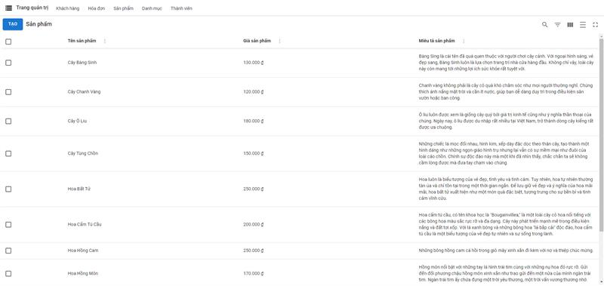 | Medium | Thanh Ninh | Pass |  |  |  |  | Pass |  | 26/1/2024
Functional testing
Rail pass card
TCSP_2 | Thêm sản phẩm thành công |  | B1: Nhấn button "Tạo" B2:Nhập đầy đủ các thông tin về sản phẩm (tên sản phẩm, giá sản phẩm, mô tả, hình ảnh) và nhấn icon tạo | Tên: Cây Bàng Sinh Mã sản phẩm:caybangsinh Giá: 130000 Mô tả: Cây bàng sinh là cây ngoài trời Danh mục: cayngoaitroi | Cập nhật sản phẩm mới trên web cũng như trên app chính xác | High | Thanh Ninh | Pass |  |  |  |  | Pass |  | 26/1/2024
TCSP_3 | Thêm sản phẩm thất bại - để trống |  | B1: Nhấn button "Tạo" B2:Nhập để trống 1 trong các trường và nhấn icon tạo | Mã sản phẩm:caybangsinh | Thông báo lỗi "Không được để trống" | High | Thanh Ninh | Pass |  |  |  |  | Pass |  | 26/1/2024
TCSP_4 | Thêm sản phẩm thất bại - trùng mã sản phẩm |  | B1: Nhấn button "Tạo" B2:Tạo mới sản phẩm có mã sản phẩm trùng với sản phẩm cây bàng sinh | Tên: Cây Cam Mã sản phẩm:caybangsinh Giá: 130000 Mô tả: Cây cam là cây ngoài trời Danh mục: cayngoaitroi | Thông báo lỗi "Không thêm mới được sản phẩm" | High | Thanh Ninh | Fail |  |  |  |  | Fail | TCSP_4_1 | 26/1/2024 Log bug: Vẫn thêm sản phẩm thành công và ghi đè lên sản phẩm có cùng mã và hiển thị thông báo "Sản phẩm thêm thành công ở màn hình danh sách sản phẩm
TCSP_5 | Sửa sản phẩm thành công |  | B1: Nhấn chi tiết sản phẩm B2:Thay đổi thông tin các thuộc tính của sản phẩm | Mã sản phẩm:caybangsinh | Thông báo"Update sản phẩm thành công" | High | Thanh Ninh | Pass |  |  |  |  | Pass |  | 26/1/2024
TCSP_6 | Sửa sản phẩm thất bại - để trống |  | B1: Nhấn chi tiết sản phẩm B2:Để trống 1 thuộc tính của sản phẩm | Mã sản phẩm:caybangsinh | Thông báo lỗi "Không được để trống" | High | Thanh Ninh | Pass |  |  |  |  | Pass |  | 26/1/2024
TCSP_7 | Xóa 1 sản phẩm |  | B1: Tích vào ô vuông bên trái của sản phẩm B2:Nhấn button "Xóa" | Mã sản phẩm:caybangsinh | Thông báo"Xóa thành công" | High | Thanh Ninh | Pass |  |  |  |  | Pass |  | 26/1/2024
TCSP_8 | Xóa nhiều sản phẩm |  | B1: Tích vào ô vuông bên trái của các sản phẩm B2:Nhấn button "Xóa" |  | Thông báo"Xóa thành công" | High | Thanh Ninh | Pass |  |  |  |  | Pass |  | 26/1/2024

Web_Thành viên
Module | Web
Test requirement | Chức năng thêm sản phẩm
TC_ID | TCTV
Reference Document | <Reference document> (SRS/Prototype/Wireframe…)
Reference Jira | <Jira>
Total number of TC's | Pass | Fail | Untest | N/A | Executed
#REF! | 6 | 1 | 0 | 0 | 7

TC_ID (*) | Test Case Name (*) | Pre-condition | Steps (*) | Test Data | Expected Result (*) | Priority |  | Test Result |  |  |  |  |  | ID Bug (*) | Note
 |  |  |  |  |  |  | Executed By | 1st | Executed By | 2nd | Executed By | 3rd | Final
UI/UX testing
TCTV_1 | Giao diện thành viên |  | Hiển thị đầy đủ , chính xác thông tin của từng hạng thành viên (mã rank, tên rank) thứ tự được sắp xếp theo mới nhất Yêu cầu màu sắc, phông chữ hiển thị đúng như thiết kế | 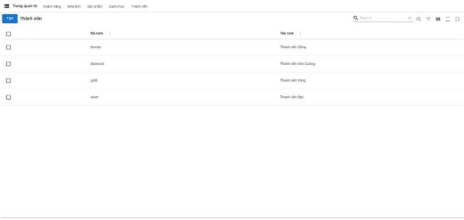 |  | Medium | Thanh Ninh | Pass |  |  |  |  | Pass |  | 26/1/2024
Functional testing
Rail pass card
TCTV_2 | Thêm thành viên thành công |  | B1: Nhấn button "Tạo" B2:Nhập đầy đủ các thông tin về hạng thành viên (mã rank, tên rank) và nhấn icon tạo | Mã rank: bronze Tên rank: Thành viên Đồng Phần trăm giảm giá: 0% Mức chi tiêu : 10000000 Màu rank: #633210 | Cập nhật thành viên mới trên web cũng như trên app chính xác | High | Thanh Ninh | Pass |  |  |  |  | Pass |  | 26/1/2024
TCTV_3 | Thêm thành viên thất bại - để trống |  | B1: Nhấn button "Tạo" B2:Nhập để trống 1 trong các trường và nhấn icon tạo | Mã rank: bronze Tên rank: Thành viên Đồng Phần trăm giảm giá: 0% Mức chi tiêu : 10000000 Màu rank: | Thông báo lỗi "Không được để trống" | High | Thanh Ninh | Fail |  |  |  |  | Fail | TCTV_3_1 | 26/1/2024 Log bug: Bị mất toàn bộ thành viên ở màn hình danh sách thành viên
TCTV_4 | Thêm thành viên thất bại - trùng mã sản phẩm |  | B1: Nhấn button "Tạo" B2:Tạo mới danh mục có mã thành viên trùng với thành viên đồng | Mã rank: bronze Tên rank: Thành viên Mới Phần trăm giảm giá: 0% Mức chi tiêu : 1000000 Màu rank: #633260 | Thông báo lỗi "Không thêm mới được thành viên" | High | Thanh Ninh | Fail |  |  |  |  | Fail | TCTV_4_1 | 26/1/2024 Log bug: Thêm thành viên thành công và ghi đè lên thành viên có cùng mã thành viên và hiển thị thông báo "Thêm thành viên thành công"
TCTV_5 | Sửa thành viên thành công |  | B1: Nhấn chi tiết thành viên B2:Thay đổi thông tin các thuộc tính của thành viên | Mã rank: bronze Tên rank: Thành viên Đồng Phần trăm giảm giá: 0% Mức chi tiêu : 10000000 Màu rank: #777777 | Thông báo"Update thành viên thành công" | High | Thanh Ninh | Pass |  |  |  |  | Pass |  | 26/1/2024
TCTV_6 | Sửa thành viên thất bại - để trống |  | B1: Nhấn chi tiết thành viên B2:Để trống 1 thuộc tính của thành viên | Mã rank: bronze Tên rank: Thành viên Đồng Phần trăm giảm giá: 0% Mức chi tiêu : 10000000 Màu rank: | Thông báo lỗi "Không được để trống" | High | Thanh Ninh | Pass |  |  |  |  | Pass |  | 26/1/2024
TCTV_7 | Xóa 1 thành viên |  | B1: Tích vào ô vuông bên trái của thành viên B2:Nhấn button "Xóa" | Mã rank: new Tên rank: Thành viên Mới Phần trăm giảm giá: 0% Mức chi tiêu : 1000000 Màu rank: #633260 | Thông báo"Xóa thành công" | High | Thanh Ninh | Pass |  |  |  |  | Pass |  | 26/1/2024
TCTV_8 | Xóa nhiều thành viên |  | B1: Tích vào ô vuông bên trái của các thành viên B2:Nhấn button "Xóa" |  | Thông báo"Xóa thành công" | High | Thanh Ninh | Pass |  |  |  |  | Pass |  | 26/1/2024

